Evidance
hinh1

hinh2

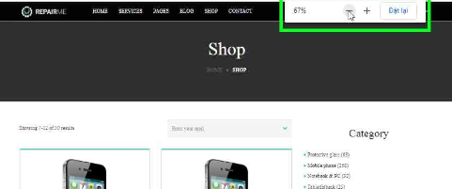

hinh3

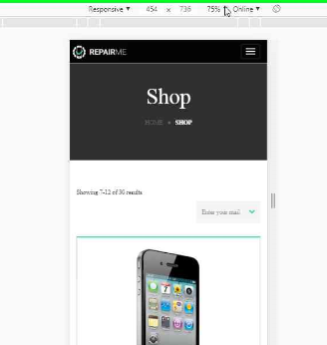

hinh4



hình 5

